13平衡块、到底块、螺销钉
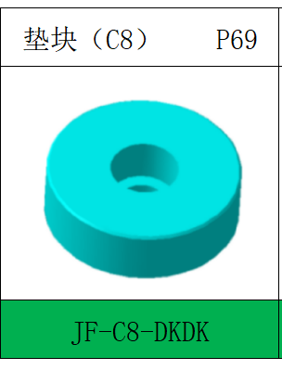
项目 | 说明 | 返回
圆形平衡块 | 圆形平衡块在以下情况使用：
 | 1.侧修侧冲的内板件压料板

 | 平衡块型号：JF-C8-DKDK

锥形平衡块 | 锥形平衡块在以下情况使用：
 | 1.外板后工序
 | 2.压料板上安装修冲类斜楔（此项目不允许使用内藏式斜楔）

 | 锥形平衡块采用：MLTC(MISUMI)

 | 压料板平衡块下需要有平衡氮气缸。

压料板到底块 | 到底块采用：DTPK **-60-20-N(MISUMI)

 | 所有修边冲孔模：
 | （ ）需要，垫块与对应座面间隙2mm； （ ）不需要 ,设计间隙2mm凸台
 | 1.每个PAD设计4-8处限位凸台与上模对应，数量根据模具大小决定,尺寸70*50*2(间距)

 | 所有整形翻边模：除了压料板参与整形要墩死，其余空开2mm
 | （ ）需要， （ ）不需要
 | 注：在模具前后侧设有窥视孔，可用于观察氮气缸和压料芯工作到底情况。

试棒 | 大型铸件空间足够的情况下，如上下模座、压料板等需要设置2个试棒；小型铸件如非标机构等可以只设置一个
 | 模具发运时不允许试棒保留在可见面上
 | 拉延模要避开顶杆
 | 

螺销钉 | 内六角螺钉
 | 1.螺钉销钉的拧入深度：
 | 铸件时L≥2.0*D
 | 钢件时L≥1.5*D

 | 2.凸模和镶块螺钉销钉的选用：按JAC标准
 | 3.拉延凸模采用M20螺钉和20的销钉
 | 4.为防止上模部件松动，必须使用防松垫圈，（垫圈需要在模具交付时安装）,如上模刀块，CAM盖板等运动受力的部件，都需要加放松垫圈，垫圈厚度5mm
 | 4.当镶块重量大于12Kg时需设计起吊螺栓孔，起吊螺栓孔最小M12
 | 5.铸件螺钉孔之间距离不能超过400mm,刚块螺钉锁付螺钉之间的距离MAX200mm
 | 5.螺钉不允许使用M13的，销钉不允许使用D13的
 | 6.等级： GB120 规格 12.9 级标准
 | 7.镶块螺钉位置要求：不允许设计在整形区域

防脱落螺塞 | 所有类型模具上模销钉需设计弹簧销堵：SWA/SWAL(MISUMI)
 | （ ）螺塞式 （ ）弹簧塞式

